Hoja1
2023-09-13 15:00:04

LA PAZ 28 - HAEDO 4460-2005
BUENOS AIRES luquearti@gmail.com
____________________________________________________________________________________
“ TAPA tipo UNIVERSAL ”
Y
" TOMA para Canilla y Manguera ”
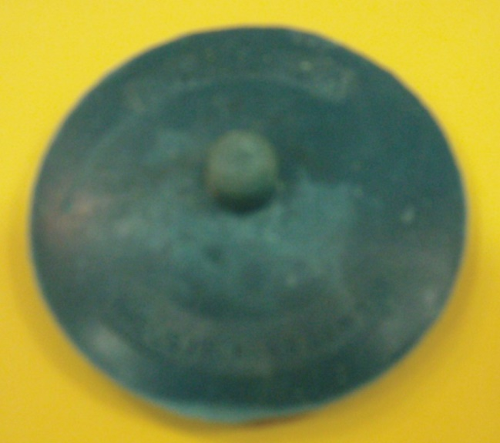
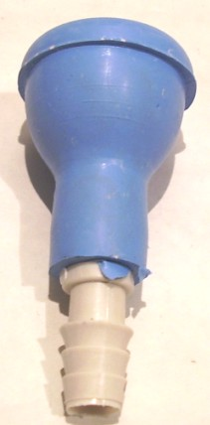

COD. | DESCRIPCION | PRECIO
A-039 | Tapa UNIVERSAL de GOMA NEGRA | ****
A-043 | TOMA para Canilla de GOMA de 1/2 | 127.680
A-043/1 | TOMA para Canilla de GOMA de 3/4 | 144.780

